使用说明
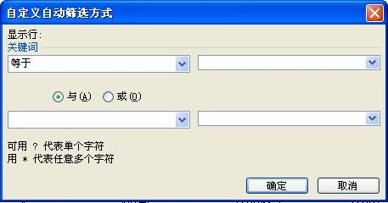

如何快速找到宝贝适合的搜索词？
关键是找到“宝贝发布的类目”，就可以查看到这个类目下的关键词。
字段说明：
一级类目 | 宝贝对应的类目
二级类目
三级类目
关键词 | 上周买家的搜索词
关键词购买人数 | 设置这个词的直通车卖家数
点击次数 | 上周关键词的平均点击次数
平均点击费用 | 上周关键词的平均出价
词表的数据仅供参考,词表数据会随着参与竞价的客户变化而产生变化,最终请大家以直通车后台设置价格为准。

比如你的类目是女装“风衣”
操作说明一：
1、第一步，选中整个表格，在菜单栏中找到“数据”选项，选择“筛选”→“高级筛选”
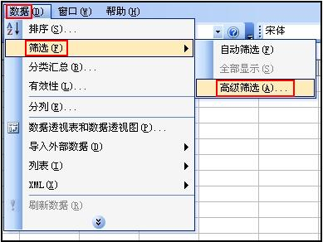

倒三角按钮
2、第二步，点击倒三角按钮，通过拖动右侧导航条找到“风衣”，点确定

导航条

3、按同样的方法，可以继续选择二级甚至是三级类目，这样就找到了您宝贝所在类目可以添加的关键词
操作说明二：
1、第一步，选中整个表格，在菜单栏中找到“数据”选项，选择“筛选”→“高级筛选”

2、第二步，选择关键词右侧的倒三角按钮，选择“自定义”


3、第三步，在自动筛选方式中输入关键词进行查询，比如选择包含“牛仔裤”这个关键词，点确定。

